关系图
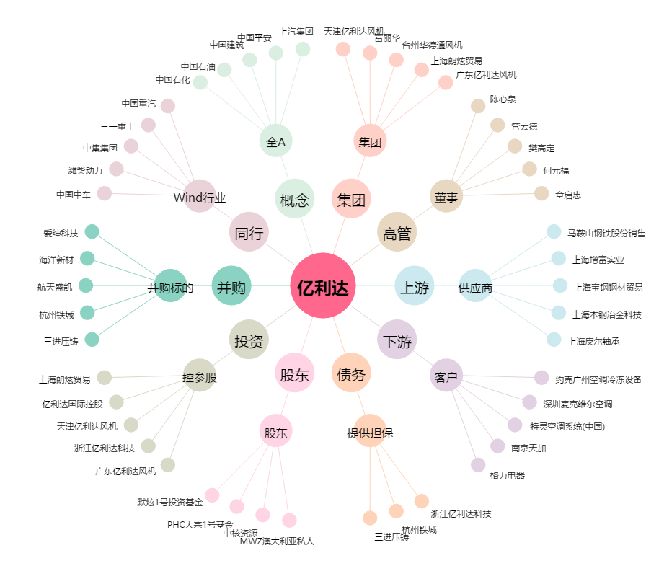
亿利达[002686.SZ] - 关系概览图

